微生信示例051

base | count | 微生信，您身边的数据分析，可视化专家
A | 30 | https://www.bioinformatics.com.cn/plot_basic_donut_chart_plot_051
T | 40
C | 50 | 输出示例图
G | 60

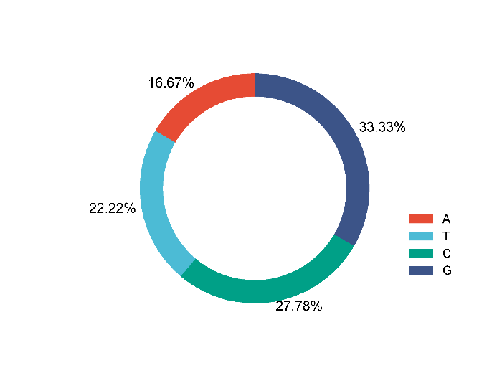

 |  | B站：平台甜甜圈（donut chart）绘制视频教程

 |  | 注意：若文字截断，请使用inkscape或者AI编辑svg或者pdf

 |  | 使用问题，或数据分析合作意向
 |  | 请微信扫码联系我们

